060020
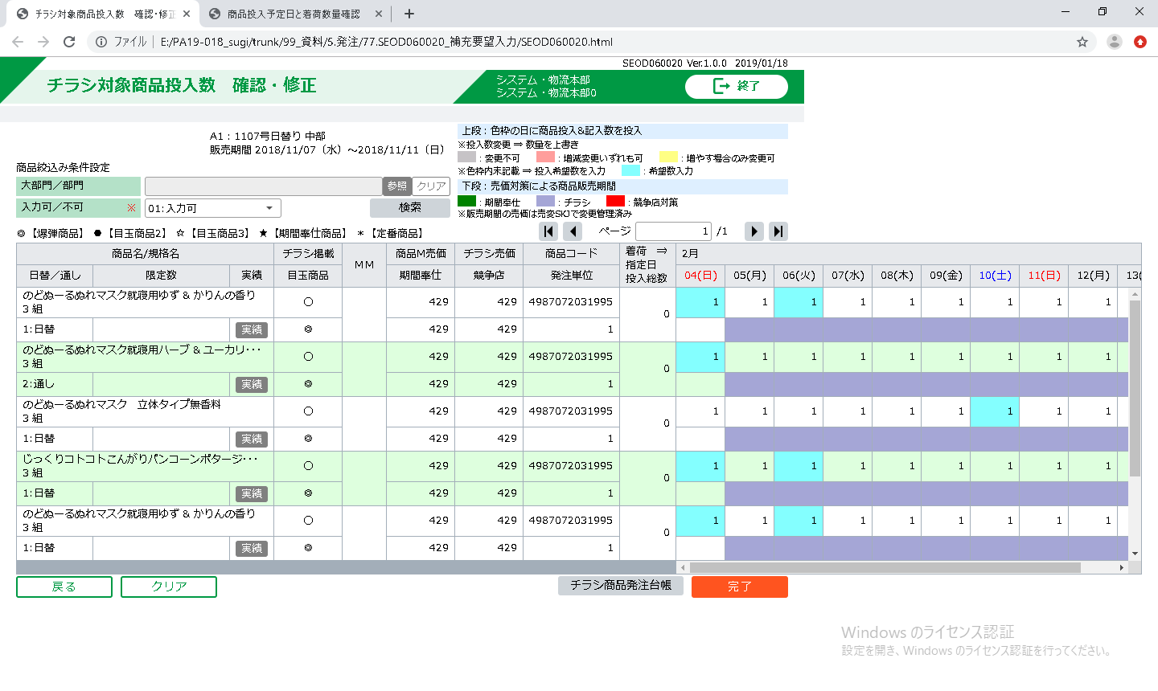
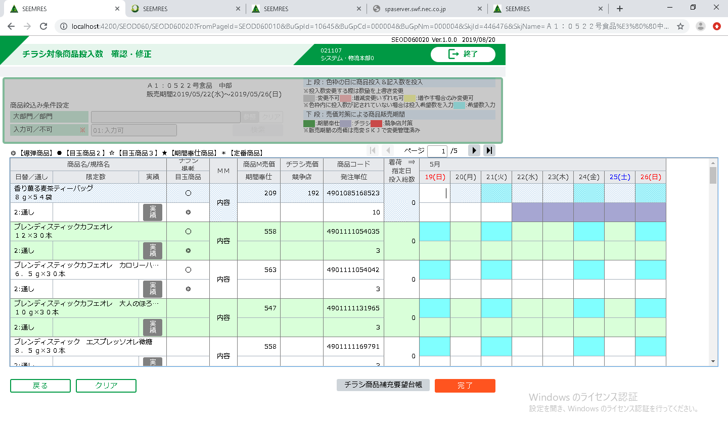

从resource中读取就有\n，对应不要
对齐方式不同，基盘确认，对应不要

基盘未提供设置visiable属性的接口，对应要
基盘对用中，对应要

滚动条未显示，基盘确认，对应不要

footer部的按钮与Grid间距部一致，对应不要

